厚木の指標
あつぎ
統計月報
 |  |  |  |  |  |  |  | 令和 |  |  | 6 |  |  | 年 |  | 3 |  | 月（1日現在）

 |  |  |  |  |  |  | 世 帯 数 |  |  | 105,114 |  |  |  |  |  | 世帯 | （対前月比 |  | △ 19 |  | 世帯）

 |  |  |  |  |  |  | 人 口 |  |  | 223,813 |  |  |  |  |  | 人 | （対前月比 |  | △ 117 |  | 人 ）

 |  |  |  |  |  |  | 男 |  |  | 115,276 |  |  |  |  |  | 人 | （対前月比 |  | △ 49 |  | 人 ）

 |  |  |  |  |  |  | 女 |  |  | 108,537 |  |  |  |  |  | 人 | （対前月比 |  | △ 68 |  | 人 ）

厚木市 人口速報
検索
世帯数と人口は、令和２年国勢調査の数値を基準として、住民基本台帳法及び戸籍法に定める届出等の数値
を加減して推計したものです。（△は減を表します。）
統計月報は、厚木市のホームページでもご覧いただけます。
 | 2 | 月中の人口増減内訳 （人）

 | 区 分 |  |  |  |  |  |  |  | 男 |  | 女 |  |  | 計

 | 自然増減 |  | 出 生(１) |  |  |  |  |  | 54 |  | 34 |  |  | 88

 |  |  | 死 亡(２) |  |  |  |  |  | 109 |  | 100 |  |  | 209

 |  |  | (１)－(２)＝(Ａ） |  |  |  |  |  | △ 55 |  | △ 66 |  |  | △ 121

 | 社会増減 |  | 増加 | 転 入 |  |  |  |  | 408 |  | 275 |  |  | 683

 |  |  |  | その他 |  |  |  |  | 10 |  | 7 |  |  | 17

 |  |  |  | 計(３) |  |  |  |  | 418 |  | 282 |  |  | 700

 |  |  | 減少 | 転 出 |  |  |  |  | 384 |  | 274 |  |  | 658

 |  |  |  | その他 |  |  |  |  | 28 |  | 10 |  |  | 38

 |  |  |  | 計(４) |  |  |  |  | 412 |  | 284 |  |  | 696

 |  |  | (３)－(４)＝(Ｂ） |  |  |  |  |  | 6 |  | △ 2 |  |  | 4

 | 計 |  | （Ａ）＋（Ｂ） |  |  |  |  |  | △ 49 |  | △ 68 |  |  | △ 117

 | （その他とは、職権処理等です。）

厚木市の指標

 | 人口密度 |  |  |  |  | 世帯人員 |  |  |  |  |  | 出 生 |  |  |  |  |  | 死 亡
 | (市域面積 93.84k㎡)
 | 1k㎡当たり |  | 2,385 |  | 人 | 1世帯当たり |  |  | 2.13 |  | 人 | 1日当たり |  |  | 3.03 |  | 人 | 1日当たり |  | 7.21 |  | 人

 | (令和6年3月1日) |  |  |  |  | (令和6年3月1日) |  |  |  |  |  | (令和6年2月中) |  |  |  |  |  | (令和6年2月中)
 | 転 入 |  |  |  |  | 転 出 |  |  |  |  |  | 婚 姻 |  |  |  |  |  | 離 婚

 | 1日当たり |  | 23.55 |  | 人 | 1日当たり |  |  | 22.69 |  | 人 | 1日当たり |  |  | 4.21 |  | 組 | 1日当たり |  | 1.21 |  | 組

 | (令和6年2月中) |  |  |  |  | (令和6年2月中) |  |  |  |  |  | (令和6年2月中) |  |  |  |  |  | (令和6年2月中)
 |  |  |  |  |  |  |  |  |  |  |  |  | 発行 厚木市政策部行政経営課統計調査係
 |  |  |  |  |  |  |  |  |  |  |  |  | 〒243-8511 神奈川県厚木市中町3-17-17
 |  |  |  |  |  |  |  |  |  |  |  |  | 電話 046-225-2180・2183（直通）

推移グラフ等
厚木市の世帯数及び人口総数月別推移

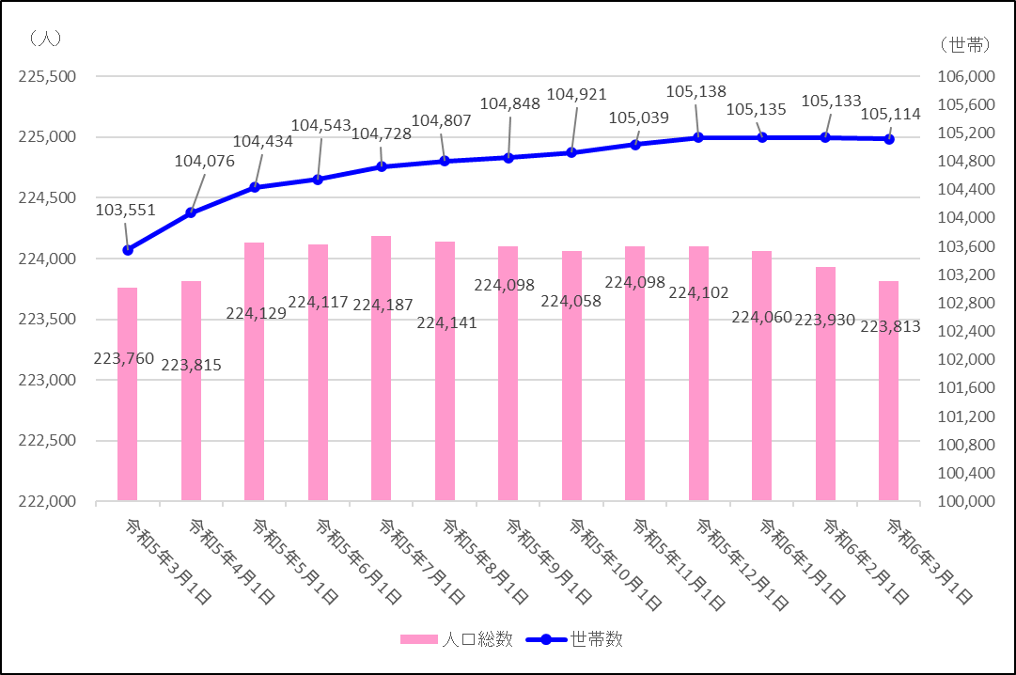

■出生・死亡の比較及び推移
直近５年 同月比較 | 直近12か月 月別推移


■転入・転出の比較及び推移
直近５年 同月比較 | 直近12か月 月別推移

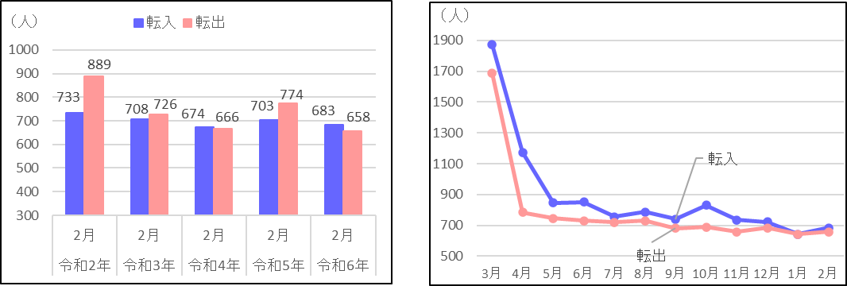

※ 「転入」及び「転出」には「その他」の件数を含んでいません。

案内等
 | 地区別人口直近５年 同月推移
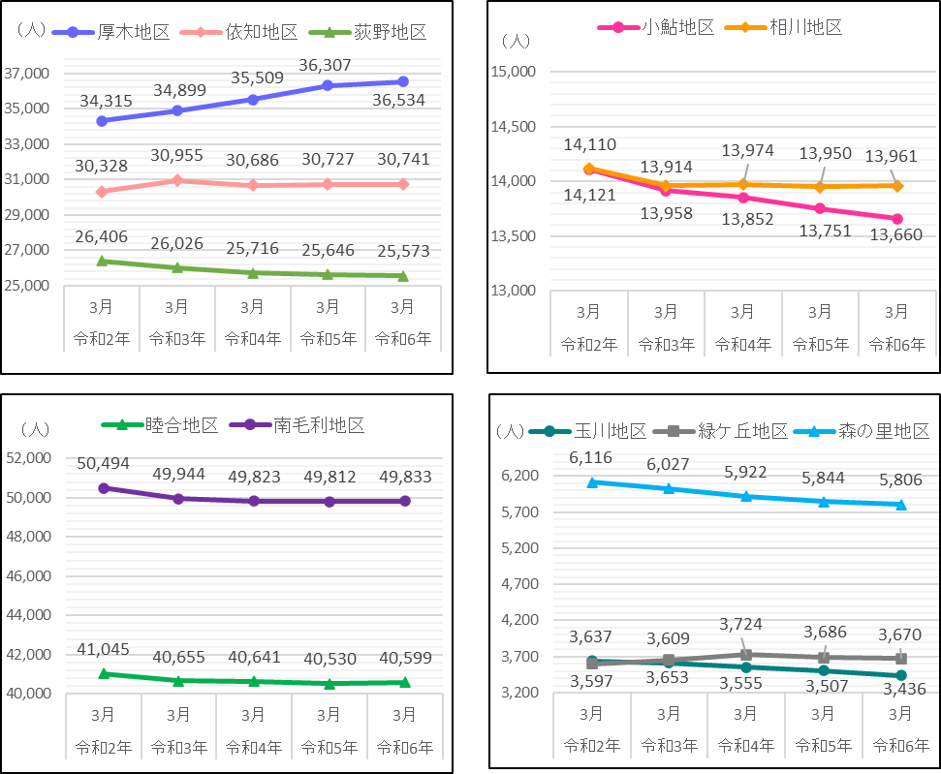

～住宅・土地統計調査を実施しました～

 | ●住宅・土地統計調査 〈調査基準日 令和５年10月１日〉 我が国における住宅及び住宅以外で人が居住する建物に関する実態並びに現住居以外の住宅及び土地の保有状況、その他住宅等に居住している世帯に関する実態を調査し、その現状と推移を全国及び地域別に明らかにすることにより、住生活関連施策の基礎資料を得る事を目的とした調査です。５年ごとに実施し今回で１６回目を迎えました。ご協力ありがとうございました。

◆ | ◇ | ◆ | ◇ | ◆ | ◇ | ◆ | ◇ | ◆ | ◇ | ◆ | ◇ | ◆ | ◇ | ◆ | ◇ | ◆ | ◇ | ◆ | ◇ | ◆ | ◇ | ◆ | ◇ | ◆ | ◇ | ◆ | ◇ | ◆
統計調査員を募集しています！！

厚木市では、各種統計調査に協力していただける統計調査員を募集しています。 主な仕事は、世帯や事業所への調査票の配布や回収、調査票等の関係書類の整備です。 御自身の合間の時間で活動していただくことができます。 過去に国勢調査などの調査経験のある方はもとより、未経験者の方も大歓迎ですので、ご興味 のある方や話を聞いてみたい方はぜひ御連絡をお待ちしております。 ※調査員の要件は、次の条件をすべて満たす方です。 ・健康な方で、責任をもって調査事務を遂行できる方 ・年齢が20歳以上の方 ・税務、警察、選挙に直接関係のない方 ※調査に従事していただくと報酬等が支払われます。報酬額等は調査の種類や受持ち件数等により異なります。

【連絡先】 厚木市 政策部 行政経営課 統計調査係 電 話：０４６－２２５－２１８０（直通） ＦＡＸ：０４６－２２５－３７３２ メール：0600@city.atsugi.kanagawa.jp
←詳しくはこちら
（市HPにつながります）

